1
Precondition: | 1. Зайти на сайт https://test.qa.studio
 |  | Test data:
 |  | Имя | Маруся
Bug id: | 1 | Фамилия | Иванкова
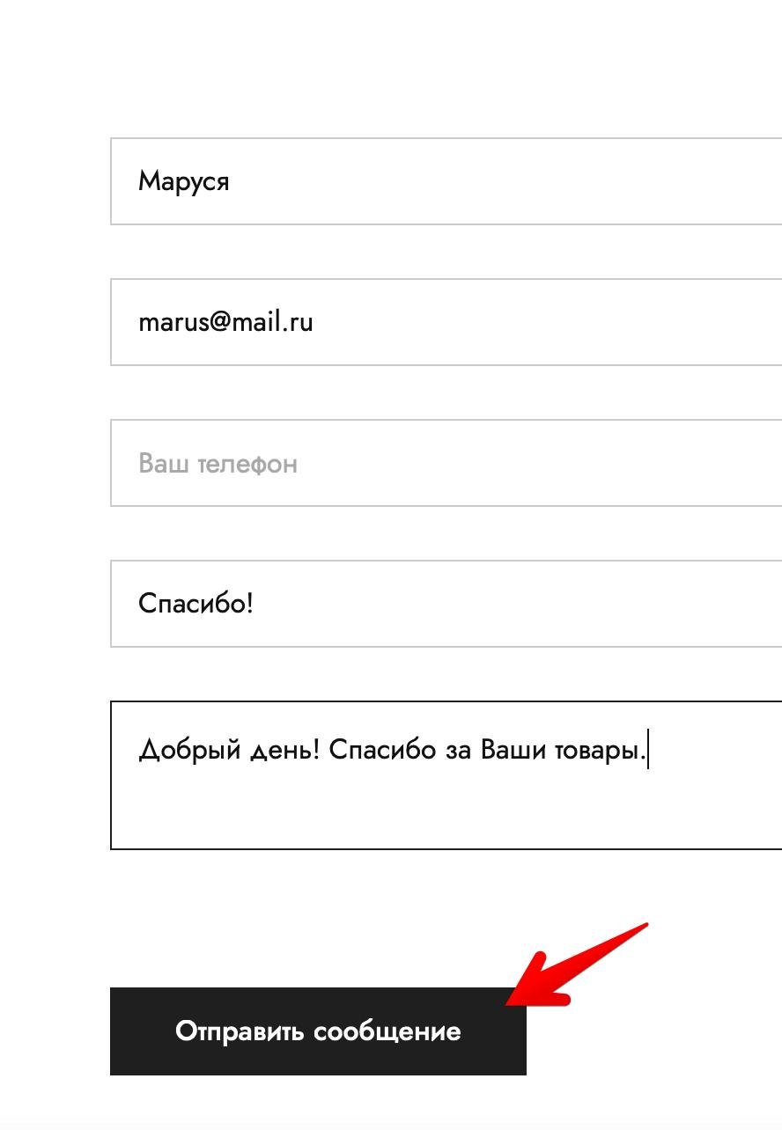
Titlte: | Некликабельная кнопка "Отправить сообщение" на странице "Контакты" при отправке сообщения | e-mail | marus@mail.ru
Environment: | MacBook Air (M1, 2020), macOS Monterey 12.2.1 (21D62), Safari версия 15.3 (17612.4.9.1.8) | Телефон | 89703456576
STR: | 1. Зайти на страницу "Контакты" https://test.qa.studio/?page_id=584 2. Заполнить все поля. Имя, e-mail и телефон из тестовых данных. Заголовок "Спасибо!", сообщение "Добрый день! Спасибо за Ваши товары." 3. Нажать кнопку "Отправить сообщение" | Адрес | Страна Россия, Белгородский район, город Белгород, ул. Маршакова, дом 1.
Actual result: | Некликабельная кнопка "Отправить сообщение" на странице "Контакты". Сообщение не отправлено | Почтовый индекс | 308013
Expected result: | Кнопка кликабельна. После нажатия получено уведомление об успешной отправке сообщения.
Priority: | Low
Severity: | Minor
Assigned to: | Соклакова О.Н.
Attachments:

Bug id: | 2
Titlte: | При нажатии на иконку "Youtube" в футере сайта https://test.qa.studio происходит возврат вверх страницы вместо перехода на сайт Youtube
Environment: | MacBook Air (M1, 2020), macOS Monterey 12.2.1 (21D62), Safari версия 15.3 (17612.4.9.1.8)
STR: | 1. Прокрутить главную страницу вниз. 2. Нажать на иконку "Ютуб"
Actual result: | При нажатии на иконку "Youtube" в футере сайта https://test.qa.studio происходит возврат вверх страницы. На сайт Youtube не переходит
Expected result: | При нажатии на иконку "Youtube" в футере сайта https://test.qa.studio происходит на страницу Ютуба
Priority: | Low
Severity: | Minor
Assigned to: | Соклакова О.Н.
Attachments:

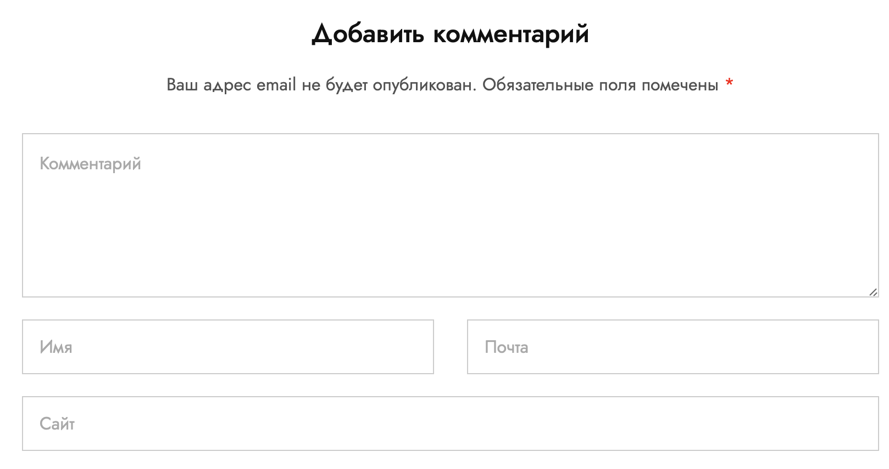
Bug id: | 3
Titlte: | Не обозначены звёздочкой "*" обязательные поля для отправки комментария в блоге, но на сайте есть текст, что поля обозначены звёздочкой
Environment: | MacBook Air (M1, 2020), macOS Monterey 12.2.1 (21D62), Safari версия 15.3 (17612.4.9.1.8)
STR: | 1. Перейти в блог с главной страницы "Главная страница Блог Минимализм в интерьере. Инструкция по применению." https://test.qa.studio/?p=49
Actual result: | Не обозначены звёздочкой "*" обязательные поля для отправки комментария в блоге, но на сайте есть текст, что поля обозначены звёздочкой
Expected result: | Обязательные поля для заполнения и отправки комментария в блоге отмечены звездочкой "*"
Priority: | Low
Severity: | Trivial
Assigned to: | Соклакова О.Н.
Attachments:

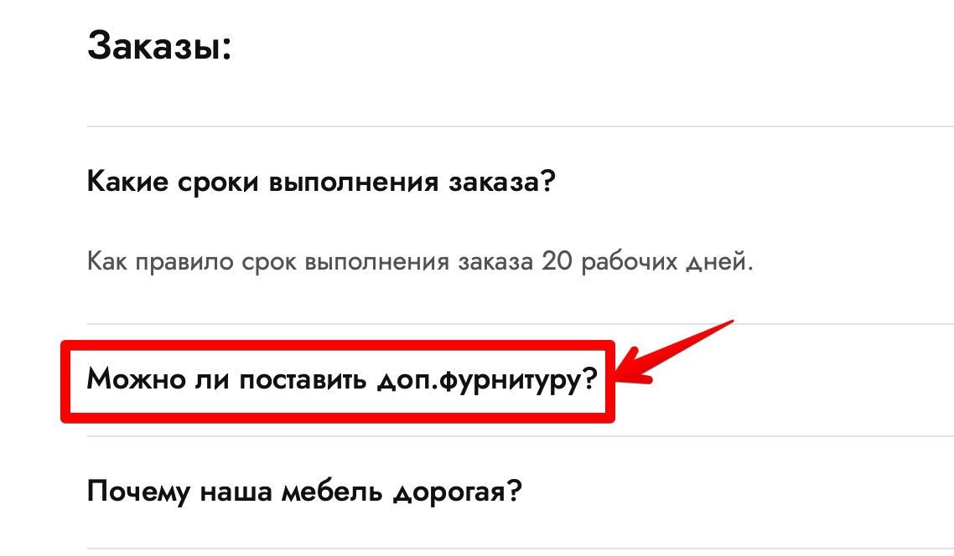
Bug id: | 4
Titlte: | Некликабельная ссылка "Можно ли поставить доп.фурнитуру?" на странице "Часто задавамые вопросы"
Environment: | MacBook Air (M1, 2020), macOS Monterey 12.2.1 (21D62), Safari версия 15.3 (17612.4.9.1.8)
STR: | 1. Зайти на страницу "Часто задавамые вопросы" 2. Нажать на ссылку "Можно ли поставить доп.фурнитуру?" https://test.qa.studio/?page_id=609
Actual result: | Некликабельная ссылка "Можно ли поставить доп.фурнитуру?" на странице "Часто задавамые вопросы"
Expected result: | Ссылка "Можно ли поставить доп.фурнитуру?" на странице "Часто задавамые вопросы" кликабельна. После нажатия открылось текстовое поле с ответом на вопрос.
Priority: | Low
Severity: | Minor
Assigned to: | Соклакова О.Н.
Attachments:

Bug id: | 5
Titlte: | Несоответствие стоимости доставки на странице часто задаваемых вопросов при выборе бесплатной доставки при заказе от суммы 10000 руб.
Environment: | MacBook Air (M1, 2020), macOS Monterey 12.2.1 (21D62), Safari версия 15.3 (17612.4.9.1.8)
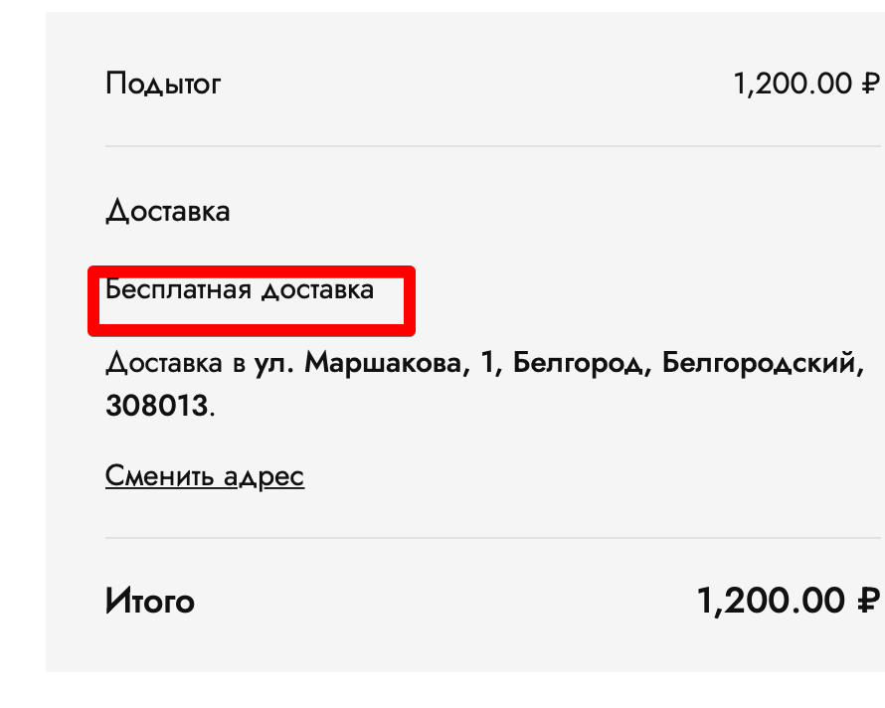
STR: | 1. Зайти на вкладку "Часто задаваемые вопросы" 2. Открыть выпадающий список "Есть ли возможность бесплатной доставки?" Здеь написано "Доставка бесплатна для всех заказов от 10 000 руб." https://test.qa.studio/?page_id=609 3. Перейти на вкладку "Каталог" 4. Добавить товар стоимостью меньше 10000 руб - "ГРАДВИС Керамическая ваза" стоиомстью 1200 руб. 5. Нажать кнопку "Оформить заказ". 6. Заполнить все обязательные поля, используя данные из таблицы "Test data". 7. Нажать кнопку "Оформить заказ". 8. На вкладке "Оформление заказа" стоимость доставки - Бесплатно.
Actual result: | Несоответствие стоимости доставки. На странице часто задаваемых вопросов бесплатная доставка при заказе от суммы 10000 руб. В корзине при оформлении заказа на сумму 1200 руб тоже доставка бесплатная.
Expected result: | Согласно спецификации, требованию № 33, бесплатная доставка при заказе на сумму от 10000.
Priority: | Medium
Severity: | Major
Assigned to: | Соклакова О.Н.
Attachments:

Bug id: | 6
Titlte: | Некликабельная ссылка "Политика конфиденциальности" в футере на главной странице
Environment: | MacBook Air (M1, 2020), macOS Monterey 12.2.1 (21D62), Safari версия 15.3 (17612.4.9.1.8)
STR: | В футуре на главной странице нажать на ссылку "Политика конфиденциальности"
Actual result: | Некликабельная ссылка "Политика конфиденциальности" в футере на главной странице
Expected result: | Открылась новая страница "Политика конфиденциальности"
Priority: | Medium
Severity: | Major
Assigned to: | Соклакова О.Н.
Attachments:

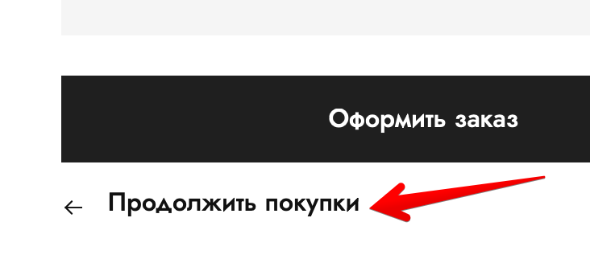
Bug id: | 7
Titlte: | Некликабельная кнопка "Продолжить покупки" в разделе Корзина под кнопкой "Оформить заказ"
Environment: | MacBook Air (M1, 2020), macOS Monterey 12.2.1 (21D62), Safari версия 15.3 (17612.4.9.1.8)
STR: | 1. На главной странице выбрать товар и нажать на кнопку "Добавить товар в корзину" 2. В разделе Корзина нажать на "Продолжить покупки" под кнопкой "Оформить заказ"
Actual result: | Некликабельная кнопка "Продолжить покупки" в разделе Корзина под кнопкой "Оформить заказ"
Expected result: | После нажатия кнопки открылась страница каталога товаров
Priority: | Medium
Severity: | Major
Assigned to: | Соклакова О.Н.
Attachments:

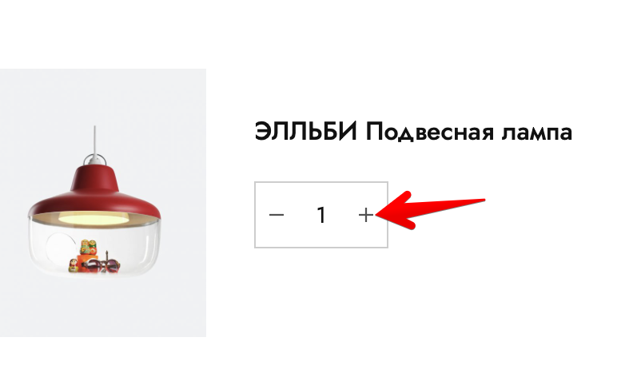
Bug id: | 8
Titlte: | Некликабельня кнопка увеличения количества товара "+" в Корзине при выборе лампы "ЭЛЛЬБИ Подвесная лампа"
Environment: | MacBook Air (M1, 2020), macOS Monterey 12.2.1 (21D62), Safari версия 15.3 (17612.4.9.1.8)
STR: | 1. Зайти на вкладку Каталог. 2. Выбрать лампу "ЭЛЛЬБИ Подвесная лампа", добавить её в корзину. 3. Перейти в Корзину 4. Нажать на кнопку увеличения товара "+"
Actual result: | Количество товара не изменилось
Expected result: | Количество товара увеличилось на единицу
Priority: | Medium
Severity: | Major
Assigned to: | Соклакова О.Н.
Attachments:

Bug id: | 9
Titlte: | Неактивная кнопка "Купить сейчас" на главной странице при переходе на второе изображение в слайдере
Environment: | MacBook Air (M1, 2020), macOS Monterey 12.2.1 (21D62), Safari версия 15.3 (17612.4.9.1.8)
STR: | 1. На главной странице на слайдере выбрать второе изображение 2. Нажать кнопку "Купить сейчас" рядом с товаром "Подвесной светильник"
Actual result: | Неактивная кнопка "Купить сейчас" на главной странице при переходе на второе изображение в слайдере
Expected result: | Открылась вкладка с подробным описанием товара
Priority: | Medium
Severity: | Major
Assigned to: | Соклакова О.Н.
Attachments:

Bug id: | 10
Titlte: | Некликабельня кнопка увеличения количества товара "+" в Корзине при выборе лампы "ГРАДВИС Керамическая ваза"
Environment: | MacBook Air (M1, 2020), macOS Monterey 12.2.1 (21D62), Safari версия 15.3 (17612.4.9.1.8)
STR: | 1. Зайти на вкладку Каталог. 2. Выбрать товар "ГРАДВИС Керамическая ваза", добавить в корзину. 3. Перейти в Корзину 4. Нажать на кнопку увеличения товара "+"
Actual result: | Количество товара не изменилось
Expected result: | Количество товара увеличилось на единицу
Priority: | Medium
Severity: | Major
Assigned to: | Соклакова О.Н.
Attachments:

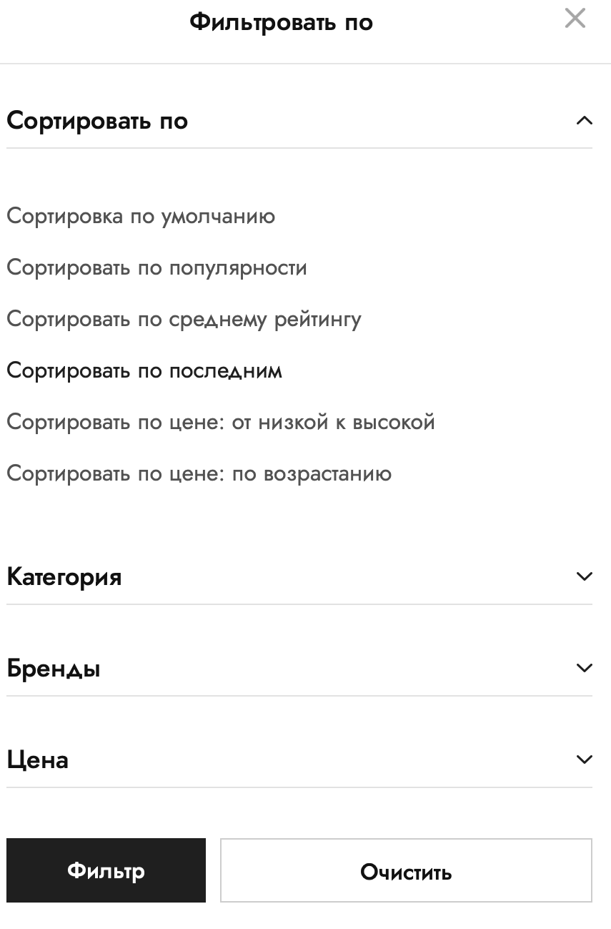
Bug id: | 11
Titlte: | Некликабельные ссылки и кнопки в разделе "Сортировать по" на главной странице сайта в меню Фильтр
Environment: | MacBook Air (M1, 2020), macOS Monterey 12.2.1 (21D62), Safari версия 15.3 (17612.4.9.1.8)
STR: | 1. На главной странице сайта зайти в раздел "Фильтр". 2. Выбрать раздел "Сортировать по". 3. Выбрать "Сортировка по цене: от низкой к высокой". 4. Нажать кнопку "Фильтр"
Actual result: | Сортировка не произошла, все товары на странице остались в том же порядке, стоимость не упорядочена по возрастанию.
Expected result: | Товары на главной странице отсортированы в порядке возрастания стоимости
Priority: | Low
Severity: | Minor
Assigned to: | Соклакова О.Н.
Attachments:

